Estadísticas
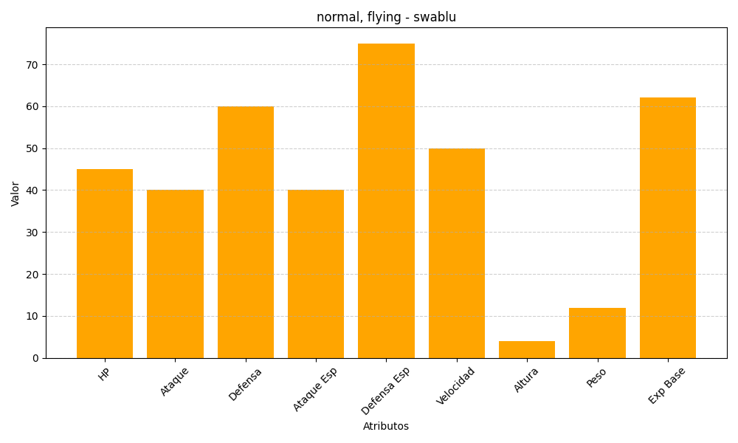
ID | Nombre | Tipo | HP | Ataque | Defensa | Ataque Especial | Defensa Especial | Velocidad | Altura | Peso | Experiencia Base
333 | swablu | normal, flying | 45 | 40 | 60 | 40 | 75 | 50 | 4 | 12 | 62

